207
 |  |  | 区民のくらし関連 207

土地
気象
人口
国勢調査
経済
センサス
商業統計
調査
工業統計
調査
農 業
行財政
議会
区施設利用状況
区民相談
衛生
環境
土木施設
みどり
区民の
くらし
関連
警察
消防
防災
特別区勢
一覧
練馬区勢
図表

13 |  | 区民のくらし関連（住宅・ライフライン等）

 | 住宅、ライフラインの状況、鉄道の乗降車人員、自転車駐車場など

福祉
社会保障
教育

219
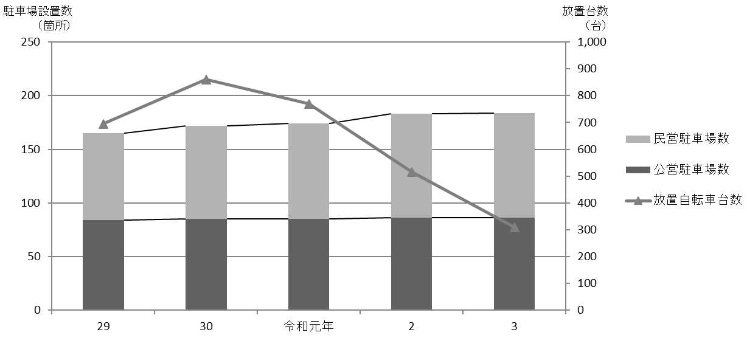
 |  |  |  |  |  |  |  |  |  |  |  | 区民のくらし関連 219

表200 駅周辺等の自転車駐車場設置数、収容台数、利用台数および放置台数
 |  |  |  |  |  |  |  |  |  |  |  |  |  |  | (各年５月)
年および駅名・バス停名 |  |  |  |  |  |  |  | 設置数 |  | 適正 収容 台数 | 利用状況
 |  |  |  |  |  |  |  | 公営 | 民営 |  | 総台数 |  | 利用 台数 | 放置 台数

 |  | 平成 |  |  | 29 |  | 年 | 84 | 81 | 56,752 | 42,187 |  | 41,492 | 695
 |  |  |  |  | 30 |  |  | 85 | 87 | 57,164 | 41,984 |  | 41,124 | 860
 |  | 令和 |  |  | 元 |  | 年 | 85 | 89 | 57,406 | 40,388 |  | 39,619 | 769
 |  |  |  |  | 2 |  |  | 86 | 97 | 60,964 | 21,249 |  | 20,733 | 516
 |  |  |  |  | 3 |  |  | 86 | 98 | 60,838 | 30,984 |  | 30,675 | 309

 | 江古田 |  |  |  |  |  |  | 4 | 4 | 1,295 | 370 |  | 341 | 29
 | 桜台 |  |  |  |  |  |  | 2 | 4 | 858 | 342 |  | 312 | 30
 | 練馬 |  |  |  |  |  |  | 4 | 5 | 4,437 | 2,448 |  | 2,413 | 35
 | 豊島園 |  |  |  |  |  |  | 3 | 3 | 855 | 412 |  | 400 | 12
 | 中村橋 |  |  |  |  |  |  | 2 | 3 | 2,448 | 1,055 |  | 1,023 | 32

 | 富士見台 |  |  |  |  |  |  | 2 | 5 | 1,369 | 931 |  | 928 | 3
 | 練馬高野台 |  |  |  |  |  |  | 1 | 5 | 1,807 | 1,121 |  | 1,110 | 11
 | 石神井公園 |  |  |  |  |  |  | 6 | 17 | 8,607 | 5,301 |  | 5,277 | 24
 | 大泉学園 |  |  |  |  |  |  | 14 | 9 | 8,777 | 5,054 |  | 5,031 | 23
 | 大泉バス停 |  |  |  |  |  |  | 5 | － | 1,111 | 357 |  | 339 | 18

 | 保谷 |  |  |  |  |  |  | 1 | 9 | 3,517 | 1,723 |  | 1,723 | －
 | 上井草 |  |  |  |  |  |  | － | － | － | － |  | － | －
 | 上石神井 |  |  |  |  |  |  | 8 | 10 | 3,284 | 1,338 |  | 1,320 | 18
 | 武蔵関 |  |  |  |  |  |  | 7 | 5 | 2,528 | 999 |  | 986 | 13
 | 東武練馬 |  |  |  |  |  |  | 1 | 4 | 400 | 168 |  | 155 | 13

 | 小竹向原 |  |  |  |  |  |  | 1 | － | 790 | 510 |  | 505 | 5
 | 氷川台 |  |  |  |  |  |  | 8 | 2 | 3,389 | 1,271 |  | 1,267 | 4
 | 平和台 |  |  |  |  |  |  | 7 | 7 | 5,641 | 2,310 |  | 2,300 | 10
 | 地下鉄赤塚 |  |  |  |  |  |  | 1 | 2 | 1,087 | 566 |  | 558 | 8
 | 新桜台 |  |  |  |  |  |  | 1 | － | 231 | 61 |  | 58 | 3

 | 光が丘 |  |  |  |  |  |  | 6 | 2 | 7,071 | 3,895 |  | 3,891 | 4
 | 練馬春日町 |  |  |  |  |  |  | 1 | 2 | 1,150 | 629 |  | 618 | 11
 | 新江古田 |  |  |  |  |  |  | 1 | － | 186 | 123 |  | 120 | 3

 | 注 |  | ： | (1) |  | 利用台数、放置台数の調査は、各年5月中、晴天の平日のうち任意の一日、概ね午前11時頃に行っている。また、設置数、適正収容
 |  |  |  |  |  | 台数は、各年調査日現在の値である。
 |  |  |  | (2) |  | 各台数には50ccバイクを含む。
 |  |  |  | (3) |  | 大泉バス停は、大泉郵便局、大泉風致地区、都民農園のバス停である。
 |  |  |  | (4) |  | 「公営」とは、区立自転車駐車場、（公財)練馬区環境まちづくり公社および(公財)自転車駐車場整備センターが運営するものを指す。
 |  |  |  | (5) |  | 民営駐車場利用台数は推定である。
 |  |  |  | (6) |  | (公財)練馬区環境まちづくり公社の運営している「ねりまタウンサイクル」はこの表に含まない。
 |  |  |  | (7) |  | 適正収容台数、総台数、駐車場利用台数には民営駐車場利用台数を含む。
資料 |  |  | ： | 土木部交通安全課

図35 駅周辺等の自転車駐車場設置数および放置台数の推移【表200関連】

